Sheet1
序号 | 副武器名称 | 副武器效果描述（标红字体表示需要读表数据） | 参考
1 | 追踪炮 | 1.追踪导弹初始位于机器人两侧（共2枚导弹），根据强度秒发射一枚导弹，重新装弹时间为根据强度秒。 2.导弹首先需要设定具有最大速度。 其次导弹发射到命中病毒分为三个阶段： （1）发射时提前锁定一个当前屏幕上血量最少的病毒，紧接着脱离机身 （2）脱离机身后进入飞行阶段，该阶段速度从0开始增长至最大速度，并在飞行途中根据目标病毒的位置调整导弹方向 （3）导弹命中目标病毒后，产生一次范围性伤害（根据火力），伤害区域与爆炸特效大小几乎相仿 备注：若导弹在命中目标病毒前目标病毒已经被消灭，则按原方向继续前进，直至飞出屏幕边界 | 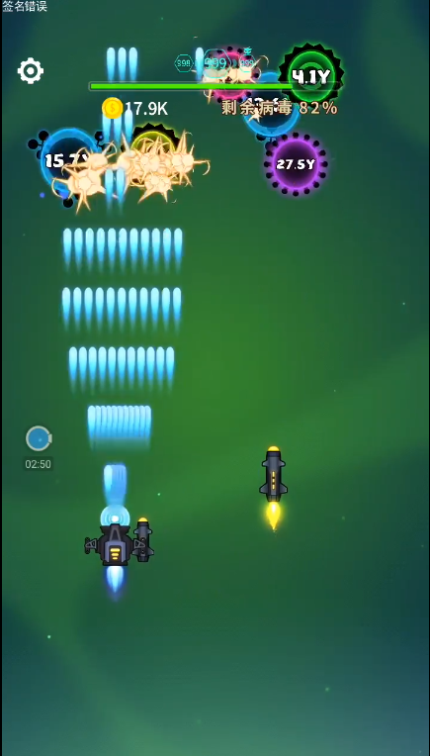 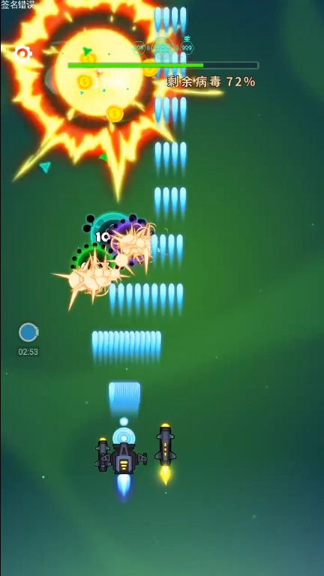 https://www.bilibili.com/video/av45270462?from=search&seid=14372310338403710677 两分五十三秒

2 | 护盾 | 1.共有18个护盾，2个为一组，共有9组。 状态一：成环型分布在机器人周围（每组护盾的中心相隔40度），并且护盾会环绕机器人进行旋转（旋转速度大约根据强度秒转360度） 状态二：如图分为2排分布在机器人前方，前排5组，后排4组 2.护盾可切换形态。当松开手指时，护盾切换形态，切换形态的表现形式为原形态淡出，新形态淡入，总过程均在松开手指时完成。若松开手指的时间过短，则省略淡入淡出效果，直接完成切换形态。 3.护盾具有改变病毒运动方向与造成伤害这两个功能，病毒碰触到护盾后会受到根据火力的伤害，同时向原运动方向的反方向运动。 4.护盾损失后会根据强度秒补充一个护盾，护盾补充的表现形式为从机器人中心出现一个护盾，该护盾以匀速直线运动到缺失位置进行补充（补充过程中也可防御病毒并造成伤害）。护盾补充具有先后顺序，状态一按照顺时针方向、先内层后外层的顺序补充；状态二按照从内到外、从右往左的顺序补充 | 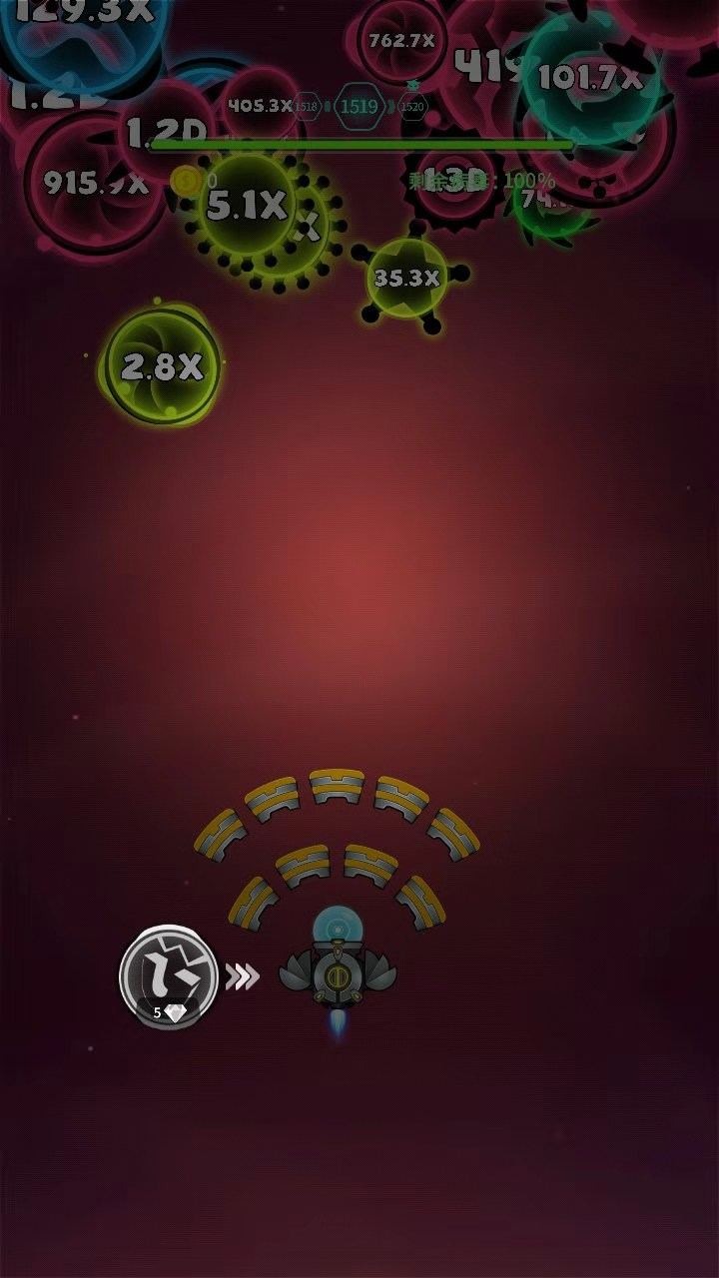 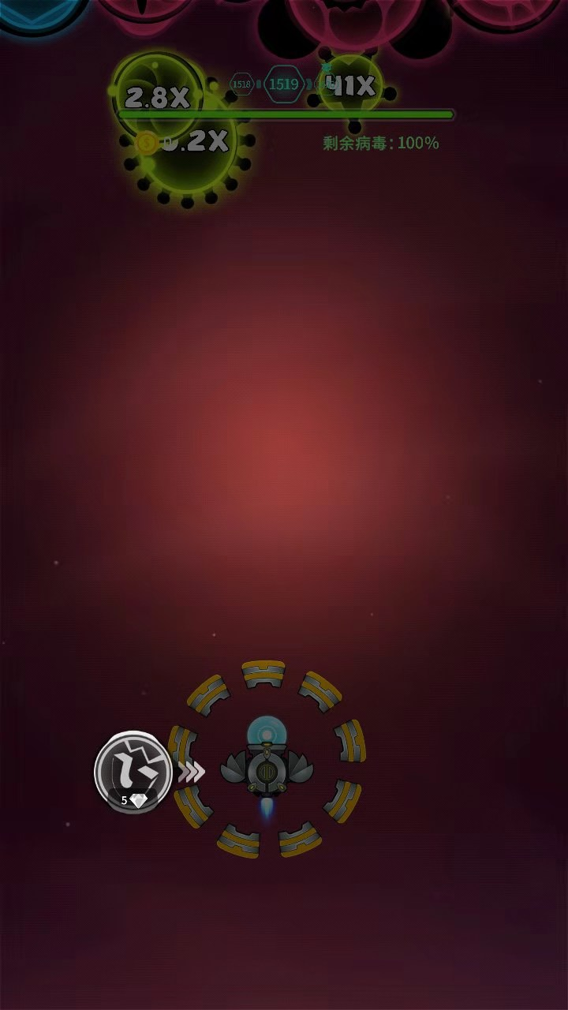 https://www.bilibili.com/video/av55999266?from=search&seid=14372310338403710677 零分四十秒

3 | 激光炮 （2019-12-27新增） | 1.激光炮分为蓄力和发射两个过程，蓄力时机身上具有蓄力特效，表现效果为球形充能，且充能时间增加球形增大；达到充能时间后进入发射过程，发射过程为一条光柱由窄到宽发射，同时机身蓄力恢复到初始状态；发射时激光达最大宽度时对病毒造成伤害，发射结束后激光由宽变窄且透明度升高直至消失。 2.激光炮充能时间和发射中激光的最大宽度均根据强度变化，激光伤害根据火力变化，伤害范围为特效覆盖范围。 | 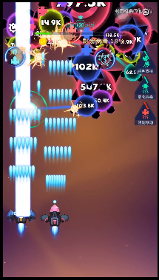 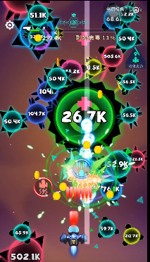 https://www.bilibili.com/video/av44510696?from=search&seid=4293433285014574898 蓄力过程： 发射过程：

4 | 电磁炮 （2019-12-27新增） | 1.电磁炮在蓄力时，在充能时间内机身两侧具有两个电磁线圈。发射时电磁炮会从头部发射，且从小变大。发射后炮弹会向固定方向前进，命中病毒后，根据强度产生范围伤害，伤害量根据火力。且未被消灭的病毒进入麻痹状态，表现为周围具有电弧效果，麻痹状态为病毒在根据强度秒内移动速度为零。 | 